VDABParken
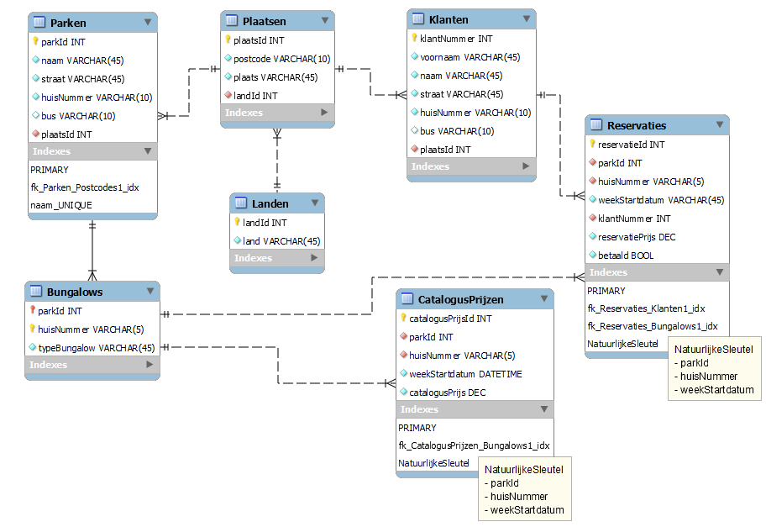
VDABParken
Voorbereiding 1 | Voorbereiding 2 (0NV) |  | 1NV |  | 2NV |  | 3NV
parkNaam |  | parkNaam | Parken { | parkNaam | Parken { | parkNaam | Parken { | parkId
parkStraat |  | parkStraat |  | parkStraat |  | parkStraat |  | parkNaam
parkHuisnummer |  | parkHuisnummer |  | parkHuisnummer |  | parkHuisnummer |  | straat
parkPlaats |  | parkPlaats |  | parkPlaats |  | parkPlaats |  | huisnummer
parkLand |  | parkLand |  | parkLand |  | parkLand |  | plaatsId
bungalowType | RG[ | bungalowType
bungalowHuisnummer |  | bungalowHuisnummer | Bungalows { | parkNaam | Bungalows { | parkNaam | Bungalows { | parkId
bungalowPrijs |  | bungalowPrijs |  | bungalowHuisnummer |  | bungalowHuisnummer |  | bungalowHuisnummer
beginReservatie |  | beginReservatie |  | bungalowType |  | bungalowType |  | type
eindReservatie |  | eindReservatie
korting |  | korting | Reservaties { | parkNaam | Reservaties { | parkNaam | Reservaties { | reservatieId
klantNummer |  | klantNummer |  | bungalowHuisnummer |  | bungalowHuisnummer |  | parkId
klantNaam |  | klantNaam |  | beginReservatie |  | beginReservatie |  | bungalowHuisnummer
klantAdres |  | klantAdres |  | prijs |  | reservatiePrijs |  | beginReservatie
klantWoonplaats |  | klantWoonplaats |  | klantNummer |  | klantNummer |  | reservatiePrijs
klantBetaald |  | klantBetaald |  | klantNaam |  | klantNaam |  | klantNummer
 |  |  |  | klantVoornaam |  | klantVoornaam |  | betaald
 |  |  |  | klantStraat |  | klantStraat
 |  |  |  | klantHuisnummer |  | klantHuisnummer | CatalogusPrijzen { | catalogusPrijsId
 |  |  |  | klantPostcode |  | klantPostcode |  | parkId
 |  |  |  | klantPlaats |  | klantPlaats |  | bungalowHuisnummer
 |  |  |  | klantBetaald |  | klantBetaald |  | beginReservatie
 |  |  |  |  |  |  |  | catalogusPrijs
 |  |  |  |  | CatalogusPrijzen { | parkNaam
 |  |  |  |  |  | bungalowHuisnummer | Klanten { | klantNummer
 |  |  |  |  |  | beginReservatie |  | naam
 |  |  |  |  |  | catalogusPrijs |  | voornaam
 |  |  |  |  |  |  |  | straat
 |  |  |  |  |  |  |  | huisnummer
 |  |  |  |  |  |  |  | plaatsId

 |  |  |  |  |  |  | Plaatsen { | plaatsId
 |  |  |  |  |  |  |  | postcode
 |  |  |  |  |  |  |  | gemeente
 |  |  |  |  |  |  |  | landId

 |  |  |  |  |  |  | Landen { | landId
 |  |  |  |  |  |  |  | land

Noteer alle gegevens die het resultaat zijn van een proces | Splits gegevens op in atomaire gegevens (slechts 1 waarde per cel). Schrap eventuele gegevens die we kunnen bekomen vanuit een berekening. Duid de primaire sleutel aan en duid repeterende groepen aan ten opzichte van deze primaire sleutel. |  | Splits de repeterende groep(en) af in een nieuwe tabel, en breng de primaire sleutel van de eerste tabel mee. Maak een nieuwe samengestelde sleutel en herhaal dit tot er geen repeterende groepen meer zijn op basis van de geselecteerde primaire sleutel. Benoem de verschillende tabellen. |  | Zoek alle gegevens die afhankelijk zijn van maar een deel van de sleutel, en plaats deze in hun eigen tabel. |  | Verplaats de attributen, die niet afhankelijk zijn van de sleutel in een nieuwe tabel en maak zo nodig een surrogaatsleutel aan. Vervang, waar nodig, de natuurlijke sleutel met een surrogaatsleutel (Bv. ISBN en nummerplaat kunnen veranderen en zijn dus geen goede natuurlijke sleutel). Vereenvoudig de namen van attributen die geen primary of foreign key zijn.

CD-Theek
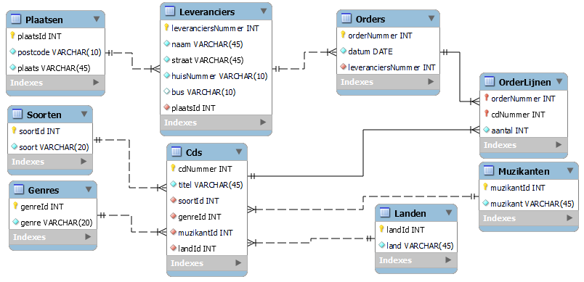
CD-Theek (verified)
Voorbereiding 1 | Voorbereiding 2 (0NV) |  | 1NV |  | 2NV |  | 3NV
orderNummer |  | orderNummer | Orders { | orderNummer | Orders { | orderNummer | Orders { | orderNummer
orderDatum |  | orderDatum |  | orderDatum |  | orderDatum |  | datum
leverancierNr |  | leverancierNr |  | leverancierNr |  | leverancierNr |  | leverancierNr
leverancierNaam |  | leverancierNaam |  | leverancierNaam |  | leverancierNaam
leverancierStraat |  | leverancierStraat |  | leverancierStraat |  | leverancierStraat | OrderLijnen { | orderNummer
leverancierHuisnummer |  | leverancierHuisnummer |  | leverancierHuisnummer |  | leverancierHuisnummer |  | cdNr
leverancierPostcode |  | leverancierPostcode |  | leverancierPostcode |  | leverancierPostcode |  | aantal
leverancierGemeente |  | leverancierGemeente |  | leverancierGemeente |  | leverancierGemeente
cdNr | RG[ | cdNr |  | cdNr |  | cdNr | Cds { | cdNr
cdTitel |  | cdTitel |  |  |  |  |  | titel
cdSoort |  | cdSoort | OrderLijnen { | orderNummer | OrderLijnen { | orderNummer |  | soortId
cdGenre |  | cdGenre |  | cdNr |  | cdNr |  | genreId
cdMuzikant |  | cdMuzikant |  | cdTitel |  | aantal |  | muzikantId
cdLand |  | cdLand |  | cdSoort |  |  |  | landId
aantal |  | aantal] |  | cdGenre | Cds { | cdNr
 |  |  |  | cdMuzikant |  | cdTitel | Leveranciers { | leverancierNr
 |  |  |  | cdLand |  | cdSoort |  | naam
 |  |  |  | aantal |  | cdGenre |  | straat
 |  |  |  |  |  | cdMuzikant |  | huisnummer
 |  |  |  |  |  | cdLand |  | plaatsId

 |  |  |  |  |  |  | Plaatsen { | plaatsId
 |  |  |  |  |  |  |  | postcode
 |  |  |  |  |  |  |  | gemeente

 |  |  |  |  |  |  | Soorten { | soortId
 |  |  |  |  |  |  |  | soort

 |  |  |  |  |  |  | Genres { | genreId
 |  |  |  |  |  |  |  | genre

 |  |  |  |  |  |  | Muzikanten { | muzikantId
 |  |  |  |  |  |  |  | muzikant

 |  |  |  |  |  |  | Landen { | landId
 |  |  |  |  |  |  |  | land

Noteer alle gegevens die het resultaat zijn van een proces | Splits gegevens op in atomaire gegevens (slechts 1 waarde per cel). Duid de primaire sleutel aan en duid repeterende groepen aan ten opzichte van deze primaire sleutel. |  | Splits de repeterende groep(en) af in een nieuwe tabel, en breng de primaire sleutel van de eerste tabel mee. Maak een nieuwe samengestelde sleutel en herhaal dit tot er geen repeterende groepen meer zijn op basis van de geselecteerde primaire sleutel. Benoem de verschillende tabellen. |  | Zoek alle gegevens die afhankelijk zijn van maar een deel van de sleutel, en plaats deze in hun eigen tabel. |  | Verplaats de attributen, die niet afhankelijk zijn van de sleutel in een nieuwe tabel en maak zo nodig een surrogaatsleutel aan. Vervang, waar nodig, de natuurlijke sleutel met een surrogaatsleutel (Bv. ISBN en nummerplaat kunnen veranderen en zijn dus geen goede natuurlijke sleutel). Vereenvoudig de namen van attributen die geen primary of foreign key zijn.

Ziekenfonds
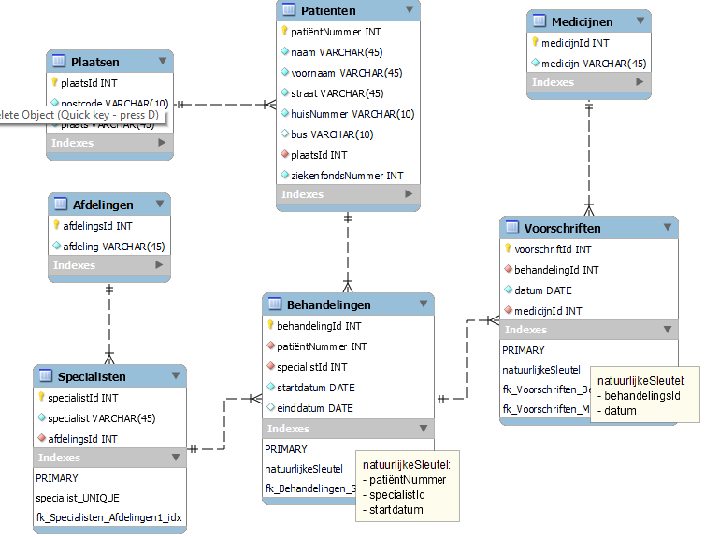
Ziekenfonds (verified)
Voorbereiding 1 | Voorbereiding 2 (0NV) |  | 1NV |  | 2NV |  | 3NV
patientNummmer |  | patientNummmer | Patienten { | patientNummmer | Patienten { | patientNummmer | Patienten { | patientNummmer
patientZiekenfondsnummer |  | patientZiekenfondsnummer |  | patientNaam |  | patientNaam |  | naam
patientNaam |  | patientNaam |  | patientVoornaam |  | patientVoornaam |  | voornaam
patientVoornaam |  | patientVoornaam |  | patientStraat |  | patientStraat |  | straat
patientStraat |  | patientStraat |  | patientHuisnummer |  | patientHuisnummer |  | huisnummer
patientHuisnummer |  | patientHuisnummer |  | patientPostcode |  | patientPostcode |  | plaatsId
patientPostcode |  | patientPostcode |  | patientPlaats |  | patientPlaats |  | ziekenfondsnummer
patientPlaats |  | patientPlaats |  | patientZiekenfondsnummer |  | patientZiekenfondsnummer
patientBeginBehandeling | RG[ | specialistNaam |  |  |  |  | Behandelingen { | behandelingsId
patientEindBehandeling |  | afdelingNaam | Behandelingen { | patientNummmer | Behandelingen { | patientNummmer |  | patientNummmer
specialistNaam |  | patientBeginBehandeling |  | specialistNaam |  | specialistNaam |  | specialistId
afdelingNaam |  | patientEindBehandeling |  | afdelingNaam |  | patientBeginBehandeling |  | beginBehandeling
medicijnNaam | RG[ | medicijnNaam |  | patientBeginBehandeling |  | patientEindBehandeling |  | eindBehandeling
datumVoorschrift |  | datumVoorschrift]] |  | patientEindBehandeling
 |  |  |  |  | Voorschriften { | patientNummmer | Voorschriften { | voorschriftId
 |  |  | Voorschriften { | patientNummmer |  | specialistNaam |  | behandelingsId
 |  |  |  | specialistNaam |  | patientBeginBehandeling |  | datumVoorschrift
 |  |  |  | patientBeginBehandeling |  | datumVoorschrift |  | medicijnId
 |  |  |  | datumVoorschrift |  | medicijnNaam
 |  |  |  | medicijnNaam |  |  | Specialisten { | specialistId
 |  |  |  |  | Specialisten { | specialistNaam |  | naam
 |  |  |  |  |  | afdelingNaam |  | afdelingsId

 |  |  |  |  |  |  | Plaatsen { | plaatsId
 |  |  |  |  |  |  |  | postcode
 |  |  |  |  |  |  |  | plaats

 |  |  |  |  |  |  | Afdelingen { | afdelingsId
 |  |  |  |  |  |  |  | afdelingNaam

 |  |  |  |  |  |  | Medicijnen { | medicijnId
 |  |  |  |  |  |  |  | naam

Noteer alle gegevens die het resultaat zijn van een proces | Splits gegevens op in atomaire gegevens (slechts 1 waarde per cel). Duid de primaire sleutel aan en duid repeterende groepen aan ten opzichte van deze primaire sleutel. |  | Splits de repeterende groep(en) af in een nieuwe tabel, en breng de primaire sleutel van de eerste tabel mee. Maak een nieuwe samengestelde sleutel en herhaal dit tot er geen repeterende groepen meer zijn op basis van de geselecteerde primaire sleutel. Benoem de verschillende tabellen. |  | Zoek alle gegevens die afhankelijk zijn van maar een deel van de sleutel, en plaats deze in hun eigen tabel. |  | Verplaats de attributen, die niet afhankelijk zijn van de sleutel in een nieuwe tabel en maak zo nodig een surrogaatsleutel aan. Vervang, waar nodig, de natuurlijke sleutel met een surrogaatsleutel (Bv. ISBN en nummerplaat kunnen veranderen en zijn dus geen goede natuurlijke sleutel). Vereenvoudig de namen van attributen die geen primary of foreign key zijn.

Budgettering
Budgettering (verified)
Voorbereiding 1 | Voorbereiding 2 (0NV) |  | 1NV |  | 2NV |  | 3NV
klantNummer |  | klantNummer | Klanten { | klantNummer | Klanten { | klantNummer | Klanten { | klantNummer
klantNaam |  | klantNaam |  | klantNaam |  | klantNaam |  | naam
klantBudget |  | klantBudget |  | klantBudget |  | klantBudget |  | budget
medewerkerNummer | RG[ | aantalUren
medewerkerNaam |  | groepNummer | Diensten { | klantNummer | Diensten { | klantNummer | Diensten { | klantNummer
medewerkerUurTarief |  | groepNaam |  | medewerkerNummer |  | medewerkerNummer |  | medewerkerId
taakNummer |  | medewerkerNummer |  | medewerkerNaam |  | aantalUren |  | aantalUren
taakNaam |  | medewerkerNaam |  | groepNummer
aantalUren |  | medewerkerUurTarief] |  | groepNaam | Medewerkers { | medewerkerNummer | Medewerkers { | medewerkerId
 |  |  |  | medewerkerUurTarief |  | medewerkerNaam |  | nummer
 |  |  |  | aantalUren |  | groepNummer |  | naam
 |  |  |  |  |  | groepNaam |  | uurTarief
 |  |  |  |  |  | medewerkerUurTarief |  | groepId

 |  |  |  |  |  |  | Groepen { | groepId
 |  |  |  |  |  |  |  | nummer
 |  |  |  |  |  |  |  | naam

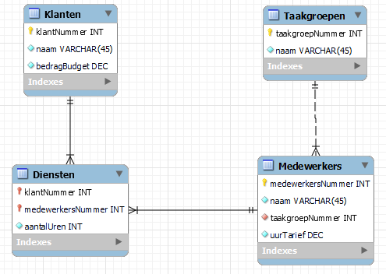
Noteer alle gegevens die het resultaat zijn van een proces | Splits gegevens op in atomaire gegevens (slechts 1 waarde per cel). Duid de primaire sleutel aan en duid repeterende groepen aan ten opzichte van deze primaire sleutel. |  | Splits de repeterende groep(en) af in een nieuwe tabel, en breng de primaire sleutel van de eerste tabel mee. Maak een nieuwe samengestelde sleutel en herhaal dit tot er geen repeterende groepen meer zijn op basis van de geselecteerde primaire sleutel. Benoem de verschillende tabellen. |  | Zoek alle gegevens die afhankelijk zijn van maar een deel van de sleutel, en plaats deze in hun eigen tabel. |  | Verplaats de attributen, die niet afhankelijk zijn van de sleutel in een nieuwe tabel en maak zo nodig een surrogaatsleutel aan. Vervang, waar nodig, de natuurlijke sleutel met een surrogaatsleutel (Bv. ISBN en nummerplaat kunnen veranderen en zijn dus geen goede natuurlijke sleutel). Vereenvoudig de namen van attributen die geen primary of foreign key zijn.

Magazijnbeheer
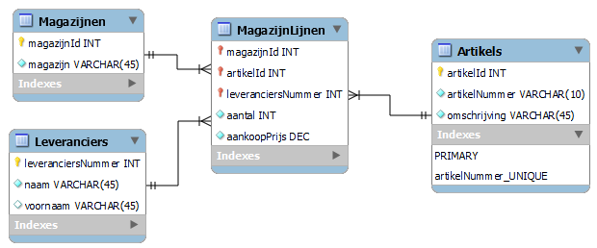
Magazijnbeheer (verified)
Voorbereiding 1 | Voorbereiding 2 (0NV) |  | 1NV |  | 2NV |  | 3NV
magazijnNaam |  | magazijnNaam | Magazijnen { | magazijnNaam | Magazijnen { | magazijnId | Magazijnen { | magazijnId
artikelNr | RG[ | artikelNr |  |  |  | magazijnNaam |  | naam
artikelOmschrijving |  | artikelOmschrijving | MagazijnLijnen { | magazijnNaam
artikelAankoopPrijs |  | artikelAankoopPrijs |  | artikelNr | MagazijnLijnen { | magazijnId | MagazijnLijnen { | magazijnId
artikelAantal |  | artikelAantal |  | leverancierNummer |  | artikelNr |  | artikelId
leverancierNummer |  | leverancierNummer |  | artikelOmschrijving |  | leverancierNummer |  | leverancierNummer
leverancierNaam |  | leverancierNaam] |  | artikelAankoopPrijs |  | artikelAantal |  | aantal
 |  |  |  | artikelAantal |  | artikelAankoopPrijs |  | aankoopPrijs
 |  |  |  | leverancierNaam
 |  |  |  |  | Leveranciers { | leverancierNummer | Leveranciers { | LeverancierNummer
 |  |  |  |  |  | leverancierNaam |  | leverancierNummer
 |  |  |  |  |  |  |  | naam
 |  |  |  |  | Artikels { | artikelNr
 |  |  |  |  |  | artikelOmschrijving | Artikels { | artikelId
 |  |  |  |  |  |  |  | artikelNr
 |  |  |  |  |  |  |  | omschrijving

Noteer alle gegevens die het resultaat zijn van een proces | Splits gegevens op in atomaire gegevens (slechts 1 waarde per cel). Duid de primaire sleutel aan en duid repeterende groepen aan ten opzichte van deze primaire sleutel. |  | Splits de repeterende groep(en) af in een nieuwe tabel, en breng de primaire sleutel van de eerste tabel mee. Maak een nieuwe samengestelde sleutel en herhaal dit tot er geen repeterende groepen meer zijn op basis van de geselecteerde primaire sleutel. Benoem de verschillende tabellen. |  | Zoek alle gegevens die afhankelijk zijn van maar een deel van de sleutel, en plaats deze in hun eigen tabel. |  | Verplaats de attributen, die niet afhankelijk zijn van de sleutel in een nieuwe tabel en maak zo nodig een surrogaatsleutel aan. Vervang, waar nodig, de natuurlijke sleutel met een surrogaatsleutel (Bv. ISBN en nummerplaat kunnen veranderen en zijn dus geen goede natuurlijke sleutel). Vereenvoudig de namen van attributen die geen primary of foreign key zijn.

Vertegenwoordiger
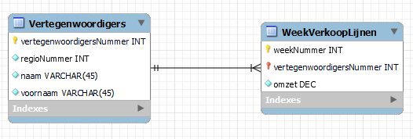
Vertegenwoordiger (verified)
Voorbereiding 1 | Voorbereiding 2 (0NV) |  | 1NV |  | 2NV |  | 3NV = 2NV
weekNummer |  | weekNummer | weekVerkoopLijnen { | weekNummer | weekVerkoopLijnen { | weekNummer | weekVerkoopLijnen { | weekNummer
regioNummer | RG[ | regioNummer |  | vertegenwoordigerNummer |  | vertegenwoordigerNummer |  | vertegenwoordigerNummer
vertegenwoordigerNummer |  | vertegenwoordigerNummer |  | regioNummer |  | vertegenwoordigerOmzet |  | omzet
vertegenwoordigerNaam |  | vertegenwoordigerNaam |  | vertegenwoordigerNaam
vertegenwoordigerVoornaam |  | vertegenwoordigerVoornaam |  | vertegenwoordigerVoornaam | Vertegenwoordigers { | vertegenwoordigerNummer | Vertegenwoordigers { | vertegenwoordigerNummer
vertegenwoordigerOmzet |  | vertegenwoordigerOmzet] |  | vertegenwoordigerOmzet |  | regioNummer |  | regioNummer
 |  |  |  |  |  | vertegenwoordigerNaam |  | naam
 |  |  |  |  |  | vertegenwoordigerVoornaam |  | voornaam

Noteer alle gegevens die het resultaat zijn van een proces | Splits gegevens op in atomaire gegevens (slechts 1 waarde per cel). Duid de primaire sleutel aan en duid repeterende groepen aan ten opzichte van deze primaire sleutel. |  | Splits de repeterende groep(en) af in een nieuwe tabel, en breng de primaire sleutel van de eerste tabel mee. Maak een nieuwe samengestelde sleutel en herhaal dit tot er geen repeterende groepen meer zijn op basis van de geselecteerde primaire sleutel. Benoem de verschillende tabellen. |  | Zoek alle gegevens die afhankelijk zijn van maar een deel van de sleutel, en plaats deze in hun eigen tabel. |  | Verplaats de attributen, die niet afhankelijk zijn van de sleutel in een nieuwe tabel en maak zo nodig een surrogaatsleutel aan. Vervang, waar nodig, de natuurlijke sleutel met een surrogaatsleutel (Bv. ISBN en nummerplaat kunnen veranderen en zijn dus geen goede natuurlijke sleutel). Vereenvoudig de namen van attributen die geen primary of foreign key zijn.

Garage
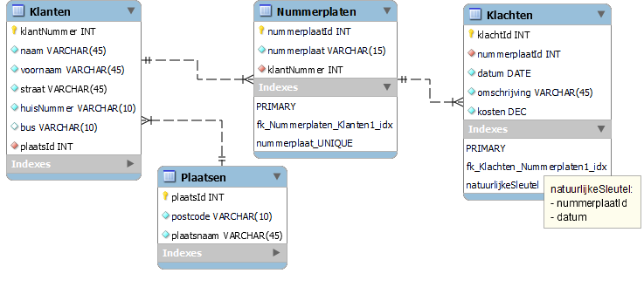
Garage (verified)
Voorbereiding 1 | Voorbereiding 2 (0NV) |  | 1NV |  | 2NV (=1NV) |  | 3NV
klantNummer |  | klantNummer | Klanten { | klantNummer | Klanten { | klantNummer | Klanten { | klantNummer
klantNaam |  | klantNaam |  | klantNaam |  | klantNaam |  | klantNaam
klantVoornaam |  | klantVoornaam |  | klantVoornaam |  | klantVoornaam |  | klantVoornaam
klantStraat |  | klantStraat |  | klantStraat |  | klantStraat |  | klantStraat
klantHuisnummer |  | klantHuisnummer |  | klantHuisnummer |  | klantHuisnummer |  | klantHuisnummer
klantPostcode |  | klantPostcode |  | klantPostcode |  | klantPostcode |  | plaatsId
klantPlaats |  | klantPlaats |  | klantPlaats |  | klantPlaats
nummerplaat | RG[ | nummerplaat |  |  |  |  | Nummerplaten { | nummerplaatID
datum | RG[ | datum | Nummerplaten { | nummerplaat | Nummerplaten { | nummerplaat |  | nummerplaat
klacht |  | klacht |  | klantNummer |  | klantNummer |  | klantNummer
prijs |  | prijs]]
 |  |  | Klachten { | nummerplaat | Klachten { | nummerplaat | Klachten { | klachtId
 |  |  |  | datum |  | datum |  | nummerplaatID
 |  |  |  | klacht |  | klacht |  | datum
 |  |  |  | prijs |  | prijs |  | klacht
 |  |  |  |  |  |  |  | prijs

 |  |  |  |  |  |  | Plaatsen { | plaatsId
 |  |  |  |  |  |  |  | postcode
 |  |  |  |  |  |  |  | plaats

Noteer alle gegevens die het resultaat zijn van een proces | Splits gegevens op in atomaire gegevens (slechts 1 waarde per cel). Duid de primaire sleutel aan en duid repeterende groepen aan ten opzichte van deze primaire sleutel. |  | Splits de repeterende groep(en) af in een nieuwe tabel, en breng de primaire sleutel van de eerste tabel mee. Maak een nieuwe samengestelde sleutel en herhaal dit tot er geen repeterende groepen meer zijn op basis van de geselecteerde primaire sleutel. Benoem de verschillende tabellen. |  | Zoek alle gegevens die afhankelijk zijn van maar een deel van de sleutel, en plaats deze in hun eigen tabel. |  | Verplaats de attributen, die niet afhankelijk zijn van de sleutel in een nieuwe tabel en maak zo nodig een surrogaatsleutel aan. Vervang, waar nodig, de natuurlijke sleutel met een surrogaatsleutel (Bv. ISBN en nummerplaat kunnen veranderen en zijn dus geen goede natuurlijke sleutel). Vereenvoudig de namen van attributen die geen primary of foreign key zijn.

Fotoshop Flits
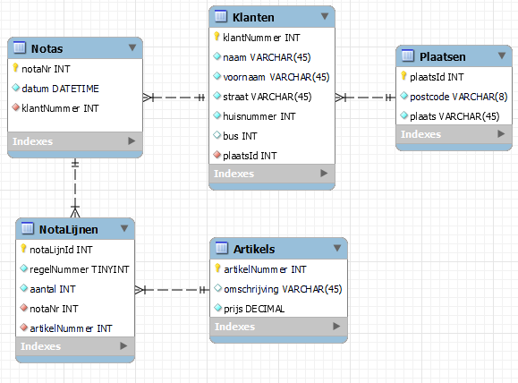
Fotoshop Flits
Voorbereiding 1 | Voorbereiding 2 (0NV) |  | 1NV |  | 2NV |  | 3NV
NotaNr |  | NotaNr | Notas { | NotaNr | Notas { | NotaNr | Notas { | notaNr
klantNummer |  | klantNummer |  | klantNummer |  | klantNummer |  | klantNummer
klantNaam |  | klantNaam |  | klantNaam |  | klantNaam |  | datum
klantVoornaam |  | klantVoornaam |  | klantVoornaam |  | klantVoornaam
klantStraat |  | klantStraat |  | klantStraat |  | klantStraat | NotaLijnen { | notaLijnId
klantHuisnummer |  | klantHuisnummer |  | klantHuisnummer |  | klantHuisnummer |  | notaNr
klantBus |  | klantBus |  | klantBus |  | klantBus |  | regelNummer
klantPostcode |  | klantPostcode |  | klantPostcode |  | klantPostcode |  | artikelNummer
klantPlaats |  | klantPlaats |  | klantPlaats |  | klantPlaats |  | aantal
notaDatum |  | notaDatum |  | notaDatum |  | notaDatum
regelNummer | RG[ | regelNummer |  |  |  |  | Artikels { | artikelNummer
artikelNummer |  | artikelNummer | NotaLijnen { | NotaNr | NotaLijnen { | NotaNr |  | omschrijving
artikelOmschrijving |  | artikelOmschrijving |  | regelNummer |  | regelNummer |  | prijs
besteldAantal |  | besteldAantal |  | artikelNummer |  | artikelNummer
artikelPrijs |  | artikelPrijs] |  | artikelOmschrijving |  | besteldAantal | Klanten { | klantNummer
 |  |  |  | besteldAantal |  |  |  | naam
 |  |  |  | artikelPrijs | Artikels { | artikelNummer |  | voornaam
 |  |  |  |  |  | artikelOmschrijving |  | straat
 |  |  |  |  |  | artikelPrijs |  | huisnummer
 |  |  |  |  |  |  |  | bus
 |  |  |  |  |  |  |  | plaatsId

 |  |  |  |  |  |  | Plaatsen { | plaatsId
 |  |  |  |  |  |  |  | postcode
 |  |  |  |  |  |  |  | plaats

Noteer alle gegevens die het resultaat zijn van een proces | Splits gegevens op in atomaire gegevens (slechts 1 waarde per cel). Duid de primaire sleutel aan en duid repeterende groepen aan ten opzichte van deze primaire sleutel. |  | Splits de repeterende groep(en) af in een nieuwe tabel, en breng de primaire sleutel van de eerste tabel mee. Maak een nieuwe samengestelde sleutel en herhaal dit tot er geen repeterende groepen meer zijn op basis van de geselecteerde primaire sleutel. Benoem de verschillende tabellen. |  | Zoek alle gegevens die afhankelijk zijn van maar een deel van de sleutel, en plaats deze in hun eigen tabel. |  | Verplaats de attributen, die niet afhankelijk zijn van de sleutel in een nieuwe tabel en maak zo nodig een surrogaatsleutel aan. Vervang, waar nodig, de natuurlijke sleutel met een surrogaatsleutel (Bv. ISBN en nummerplaat kunnen veranderen en zijn dus geen goede natuurlijke sleutel). Vereenvoudig de namen van attributen die geen primary of foreign key zijn.

Distributiebedrijf
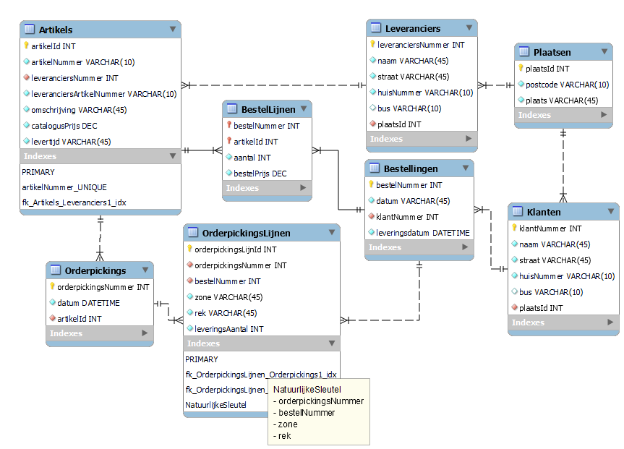
Distributiebedrijf - bestelbon (verified)
Voorbereiding 1 | Voorbereiding 2 (0NV) |  | 1NV |  | 2NV |  | 3NV
bestelNummer |  | bestelNummer | Bestellingen { | bestelNummer | Bestellingen { | bestelNummer | Bestellingen { | bestelNummer
bestelDatum |  | bestelDatum |  | bestelDatum |  | bestelDatum |  | bestelDatum
klantNummer |  | klantNummer |  | klantNummer |  | klantNummer |  | leveringsDatum
klantNaam |  | klantNaam |  | klantNaam |  | klantNaam |  | klantNummer
klantStraat |  | klantStraat |  | klantStraat |  | klantStraat
klantHuisnummer |  | klantHuisnummer |  | klantHuisnummer |  | klantHuisnummer | Klanten { | klantNummer
klantPostcode |  | klantPostcode |  | klantPostcode |  | klantPostcode |  | naam
klantPlaats |  | klantPlaats |  | klantPlaats |  | klantPlaats |  | straat
artikelNummer |  | leveringsDatum |  | leveringsDatum |  | leveringsDatum |  | huisnummer
artikelOmschrijving | RG[ | artikelNummer |  |  |  |  |  | plaatsId
artikelAantal |  | artikelOmschrijving | Bestellijnen { | bestelNummer | Bestellijnen { | bestelNummer
artikelPrijs |  | artikelAantal |  | artikelNummer |  | artikelNummer | Plaatsen { | plaatsId
leveringsDatum |  | artikelPrijs] |  | artikelOmschrijving |  | artikelAantal |  | postcode
 |  |  |  | artikelAantal |  | bestelPrijs |  | plaats
 |  |  |  | artikelPrijs
 |  |  |  |  | Artikels { | Artikelnummer | BestelLijnen { | bestelNummer
 |  |  |  |  |  | artikelOmschrijving |  | artikelId
 |  |  |  |  |  | catalogusPrijs |  | aantal
 |  |  |  |  |  |  |  | bestelPrijs

 |  |  |  |  |  |  | Artikels { | artikelId
 |  |  |  |  |  |  |  | artikelnummer
 |  |  |  |  |  |  |  | omschrijving
 |  |  |  |  |  |  |  | catalogusPrijs

Distributiebedrijf - orderpicking (verified)
Voorbereiding 1 | Voorbereiding 2 (0NV) |  | 1NV |  | 2NV |  | 3NV
orderpickNummer |  | orderpickNummer | Orderpicks { | orderpickNummer | Orderpicks { | orderpickNummer | Orderpicks { | orderpickNummer
orderpickDatum |  | orderpickDatum |  | orderpickDatum |  | orderpickDatum |  | datum
artikelNummer |  | artikelNummer |  | artikelNummer |  | artikelNummer |  | artikelId
leverancierNummer |  | leverancierNummer |  | leverancierNummer |  | leverancierNummer
artikelOmschrijving |  | artikelOmschrijving |  | artikelOmschrijving |  | artikelOmschrijving | OrderpickLijnen { | orderpickLijnId
artikelNummerLeverancier |  | artikelNummerLeverancier |  | artikelNummerLeverancier |  | artikelNummerLeverancier |  | orderpickNummer
bestelNummer | RG[ | BestelNummer |  |  |  |  |  | bestelNummer
leveringsDatum |  | leveringsDatum | OrderpickingBestellingen { | orderpickNummer | OrderpickLijnen { | orderpickNummer |  | zone
locatieZone | RG[ | locatieZone |  | BestelNummer |  | BestelNummer |  | rek
locatieRek |  | locatieRek |  | leveringsDatum |  | locatieZone |  | aantal
leveringsAantal |  | leveringsAantal]] |  |  |  | locatieRek
 |  |  | OrderpickingsLijnen { | orderpickNummer |  | leveringsAantal | Bestellingen { | bestelNummer
 |  |  |  | BestelNummer |  |  |  | leveringsDatum
 |  |  |  | locatieZone | Leverdatums { | BestelNummer
 |  |  |  | locatieRek |  | leveringsDatum | Artikels { | artikelId
 |  |  |  | leveringsAantal |  |  |  | artikelNummer
 |  |  |  |  |  |  |  | leveranciersNummer
 |  |  |  |  |  |  |  | leveranciersArtikelNummer
 |  |  |  |  |  |  |  | omschrijving

Distributiebedrijf - Aankoopbon (verified)
Voorbereiding 1 | Voorbereiding 2 (0NV) |  | 1NV |  | 2NV |  | 3NV
leverancierNummer |  | leverancierNummer | Leveranciers { | leverancierNummer | Leveranciers { | leverancierNummer | Leveranciers { | leverancierNummer
leverancierNaam |  | leverancierNaam |  | leverancierNaam |  | leverancierNaam |  | naam
leverancierStraat |  | leverancierStraat |  | leverancierStraat |  | leverancierStraat |  | straat
leverancierHuisnummer |  | leverancierHuisnummer |  | leverancierHuisnummer |  | leverancierHuisnummer |  | huisnummer
leverancierPostcode |  | leverancierPostcode |  | leverancierPostcode |  | leverancierPostcode |  | plaatsId
leverancierPlaats |  | leverancierPlaats |  | leverancierPlaats |  | leverancierPlaats
artikelNr | RG[ | artikelNr |  |  |  |  | Plaatsen { | plaatsId
artikelNrLeverancier |  | artikelNrLeverancier | Artikels { | leverancierNummer | Artikels { | leverancierNummer |  | postcode
artikelOmschrijving |  | artikelOmschrijving |  | artikelNr |  | artikelNr |  | plaatsId
artikelLevertijd |  | artikelLevertijd] |  | artikelNrLeverancier |  | artikelNrLeverancier
 |  |  |  | artikelOmschrijving |  | artikelOmschrijving | Artikels { | artikelId
 |  |  |  | artikelLevertijd |  | artikelLevertijd |  | leverancierNummer
 |  |  |  |  |  |  |  | artikelNummer
 |  |  |  |  |  |  |  | artikelNummerLeverancier
 |  |  |  |  |  |  |  | omschrijving
 |  |  |  |  |  |  |  | levertijd

Distributiebedrijf - Samenvoegen (verified)
 | NV3 - Bestelbon |  | NV3 - Orderpicking |  | NV3 - Aankoopbon |  | Resultaat
 | Bestellingen { | bestelNummer | Orderpickings { | orderpickNummer | Leveranciers { | leverancierNummer | Artikels { | artikelId
 |  | bestelDatum |  | datum |  | naam |  | leverancierNummer
 |  | leveringsDatum |  | artikelId |  | straat |  | artikelNummer
 |  | klantNummer |  |  |  | huisnummer |  | artikelNummerLeverancier
 |  |  | OrderpickLijnen { | orderpickLijnId |  | plaatsId |  | omschrijving
 | Klanten { | klantNummer |  | orderpickNummer |  |  |  | levertijd
 |  | naam |  | bestelNummer | Plaatsen { | plaatsId |  | catalogusPrijs
 |  | straat |  | zone |  | postcode
 |  | huisnummer |  | rek |  | plaatsId | Bestellingen { | bestelNummer
 |  | plaatsId |  | aantal |  |  |  | bestelDatum
 |  |  |  |  | Artikels { | artikelId |  | leveringsDatum
 | Plaatsen { | plaatsId | Bestellingen { | bestelNummer |  | leverancierNummer |  | klantNummer
 |  | postcode |  | leveringsDatum |  | artikelNummer
 |  | plaats |  |  |  | artikelNummerLeverancier | BestelLijnen { | bestelNummer
 |  |  | Artikels { | artikelId |  | omschrijving |  | artikelId
 | BestelLijnen { | bestelNummer |  | artikelNummer |  | levertijd |  | aantal
 |  | artikelId |  | leveranciersNummer |  |  |  | bestelPrijs
 |  | aantal |  | leveranciersArtikelNummer
 |  | bestelPrijs |  | omschrijving |  |  | Klanten { | klantNummer
 |  |  |  |  |  |  |  | naam
 |  |  |  |  |  |  |  | straat
 | Artikels { | artikelId |  |  |  |  |  | huisnummer
 |  | artikelnummer |  |  |  |  |  | plaatsId
 |  | omschrijving
 |  | catalogusPrijs |  |  |  |  | Leveranciers { | leverancierNummer
 |  |  |  |  |  |  |  | naam
 |  |  |  |  |  |  |  | straat
 |  |  |  |  |  |  |  | huisnummer
 |  |  |  |  |  |  |  | plaatsId

 |  |  |  |  |  |  | Orderpickings { | orderpickNummer
 |  |  |  |  |  |  |  | datum
 |  |  |  |  |  |  |  | artikelId

 |  |  |  |  |  |  | OrderpickLijnen { | orderpickLijnId
 |  |  |  |  |  |  |  | orderpickNummer
 |  |  |  |  |  |  |  | bestelNummer
 |  |  |  |  |  |  |  | zone
 |  |  |  |  |  |  |  | rek
 |  |  |  |  |  |  |  | aantal

 |  |  |  |  |  |  | Plaatsen { | plaatsId
 |  |  |  |  |  |  |  | postcode
 |  |  |  |  |  |  |  | plaatsId

Noteer alle gegevens die het resultaat zijn van een proces | Splits gegevens op in atomaire gegevens (slechts 1 waarde per cel). Duid de primaire sleutel aan en duid repeterende groepen aan ten opzichte van deze primaire sleutel. |  | Splits de repeterende groep(en) af in een nieuwe tabel, en breng de primaire sleutel van de eerste tabel mee. Maak een nieuwe samengestelde sleutel en herhaal dit tot er geen repeterende groepen meer zijn op basis van de geselecteerde primaire sleutel. Benoem de verschillende tabellen. |  | Zoek alle gegevens die afhankelijk zijn van maar een deel van de sleutel, en plaats deze in hun eigen tabel. |  | Verplaats de attributen, die niet afhankelijk zijn van de sleutel in een nieuwe tabel en maak zo nodig een surrogaatsleutel aan. Vervang, waar nodig, de natuurlijke sleutel met een surrogaatsleutel (Bv. ISBN en nummerplaat kunnen veranderen en zijn dus geen goede natuurlijke sleutel). Vereenvoudig de namen van attributen die geen primary of foreign key zijn.

Diane's Videotheek
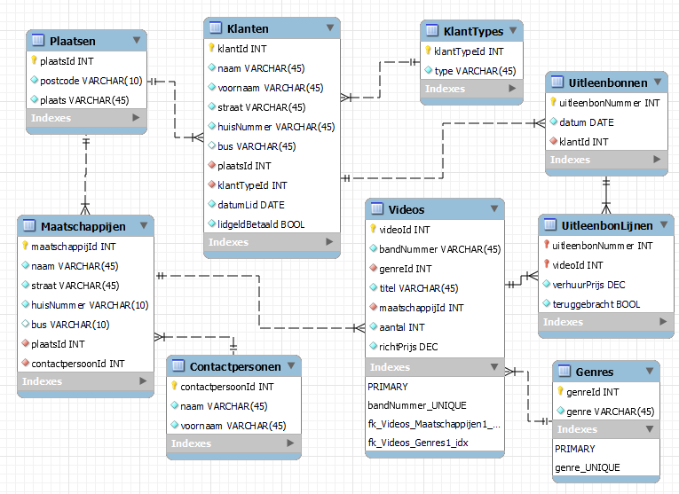
Diane's Videotheek - Uitleenbon (verified)
Voorbereiding 1 | Voorbereiding 2 (0NV) |  | 1NV |  | 2NV |  | 3NV
klantSoort |  | uitleenbonNummer | UitleenBonnen { | uitleenbonNummer | UitleenBonnen { | uitleenbonNummer | UitleenBonnen { | uitleenbonNummer
uitleenDatum = uitleenbonDatum |  | uitleenbonDatum |  | uitleenbonDatum |  | uitleenbonDatum |  | uitleenDatum
catalogusPrijs |  | klantNaam |  | klantNaam |  | klantNaam |  | klantNummer
uitleenPrijs |  | klantVoornaam |  | klantVoornaam |  | klantVoornaam
klantLidgeldBetaald = procesattribuut?? |  | klantStraat |  | klantStraat |  | klantStraat | Klanten { | klantNummer
klantDatumLid |  | klantHuisnummer |  | klantHuisnummer |  | klantHuisnummer |  | naam
uitleenbonNummer |  | klantPostcode |  | klantPostcode |  | klantPostcode |  | voornaam
klantNaam |  | klantPlaats |  | klantPlaats |  | klantPlaats |  | straat
klantVoornaam |  | klantSoort |  | klantSoort |  | klantSoort |  | huisnummer
klantStraat |  | klantDatumLid |  | klantDatumLid |  | klantDatumLid |  | soortId
klantHuisnummer | RG[ | filmCode |  |  |  |  |  | lidDatum
klantPostcode |  | filmTitel | UitleenLijnen { | uitleenbonNummer | UitleenLijnen { | uitleenbonNummer
klantPlaats |  | filmGenre |  | filmCode |  | filmCode | Plaatsen { | plaatsId
filmCode (Bandnummer) |  | catalogusPrijs |  | filmTitel |  | uitleenPrijs |  | postcode
filmGenre |  | uitleenPrijs |  | filmGenre |  | teruggebracht |  | plaats
filmTitel |  | teruggebracht] |  | catalogusPrijs
 |  |  |  | uitleenPrijs | Films { | filmCode | UitleenLijnen { | uitleenbonNummer
 |  |  |  | teruggebracht |  | filmTitel |  | filmId
 |  |  |  |  |  | filmGenre |  | uitleenPrijs
 |  |  |  |  |  | catalogusPrijs |  | teruggebracht

 |  |  |  |  |  |  | Films { | filmId
 |  |  |  |  |  |  |  | filmCode
 |  |  |  |  |  |  |  | titel
 |  |  |  |  |  |  |  | genreId
 |  |  |  |  |  |  |  | catalogusPrijs

 |  |  |  |  |  |  | Genres { | genreId
 |  |  |  |  |  |  |  | genre

 |  |  |  |  |  |  | KlantSoorten { | soortId
 |  |  |  |  |  |  |  | soort

Diane's Videotheek - Lijst films (verified)
Voorbereiding 1 | Voorbereiding 2 (0NV) |  | 1NV |  | 2NV = 1NV |  | 3NV
filmCode |  | filmGenre | Genres { | filmGenre | Genres { | filmGenre | Genres { | genreId
filmGenre | RG[ | filmCode |  |  |  |  |  | genre
filmTitel |  | filmTitel | Films { | filmCode | Films { | filmCode
filmAantal |  | filmAantal |  | filmGenre |  | filmGenre | Films { | filmId
filmCatalogusPrijs |  | filmCatalogusPrijs |  | filmTitel |  | filmTitel |  | filmCode
filmMaatschappij |  | filmMaatschappij |  | filmAantal |  | filmAantal |  | genreId
contactPersoonNaam |  | contactPersoonNaam |  | filmCatalogusPrijs |  | filmCatalogusPrijs |  | maatschappijId
contactPersoonVoornaam |  | contactPersoonVoornaam |  | filmMaatschappij |  | filmMaatschappij |  | titel
contactPersoonStraat |  | contactPersoonStraat |  | contactPersoonNaam |  | contactPersoonNaam |  | aantalVoorraad
contactPersoonHuisnummer |  | contactPersoonHuisnummer |  | contactPersoonVoornaam |  | contactPersoonVoornaam |  | catalogusPrijs
contactPersoonPostcode |  | contactPersoonPostcode |  | contactPersoonStraat |  | contactPersoonStraat
contactPersoonPlaats |  | contactPersoonPlaats] |  | contactPersoonHuisnummer |  | contactPersoonHuisnummer | Maatschappijen { | maatschappijId
 |  |  |  | contactPersoonPostcode |  | contactPersoonPostcode |  | naam
 |  |  |  | contactPersoonPlaats |  | contactPersoonPlaats |  | straat
 |  |  |  |  |  |  |  | huisnummer
 |  |  |  |  |  |  |  | plaatsId
 |  |  |  |  |  |  |  | contactPersoonId

 |  |  |  |  |  |  | ContactPersonen { | contactPersoonId
 |  |  |  |  |  |  |  | naam
 |  |  |  |  |  |  |  | voornaam

 |  |  |  |  |  |  | Plaatsen { | plaatsId
 |  |  |  |  |  |  |  | postcode
 |  |  |  |  |  |  |  | plaats

Diane's Videotheek - Samenvoegen (verified)
 | Uitleenbon |  | Lijst films |  |  |  | Resultaat
 | UitleenBon { | uitleenbonNummer | Genres { | genreId |  |  | UitleenBon { | uitleenbonNummer
 |  | uitleenDatum |  | genre |  |  |  | uitleenDatum
 |  | klantNummer |  |  |  |  |  | klantNummer
 |  |  | Films { | filmId
 | Klanten { | klantNummer |  | filmCode |  |  | Klanten { | klantNummer
 |  | naam |  | genreId |  |  |  | naam
 |  | voornaam |  | maatschappijId |  |  |  | voornaam
 |  | straat |  | titel |  |  |  | straat
 |  | huisnummer |  | aantalVoorraad |  |  |  | huisnummer
 |  | soortId |  | catalogusPrijs |  |  |  | soortId
 |  | lidDatum |  |  |  |  |  | lidDatum
 |  |  | Maatschappijen { | maatschappijId
 | Plaatsen { | plaatsId |  | naam |  |  | Plaatsen { | plaatsId
 |  | postcode |  | straat |  |  |  | postcode
 |  | plaats |  | huisnummer |  |  |  | plaats
 |  |  |  | plaatsId
 | UitleenLijnen { | uitleenbonNummer |  | contactPersoonId |  |  | UitleenLijnen { | uitleenbonNummer
 |  | filmId |  |  |  |  |  | filmId
 |  | uitleenPrijs | ContactPersonen { | contactPersoonId |  |  |  | uitleenPrijs
 |  | teruggebracht |  | naam |  |  |  | teruggebracht
 |  |  |  | voornaam
 | Films { | filmId |  |  |  |  | Films { | filmId
 |  | filmCode | Plaatsen { | plaatsId |  |  |  | filmCode
 |  | titel |  | postcode |  |  |  | titel
 |  | genreId |  | plaats |  |  |  | genreId
 |  | catalogusPrijs |  |  |  |  |  | catalogusPrijs
 |  |  |  |  |  |  |  | maatschappijId
 | Genres { | genreId |  |  |  |  |  | aantalVoorraad
 |  | genre
 |  |  |  |  |  |  | Genres { | genreId
 | KlantSoorten { | soortId |  |  |  |  |  | genre
 |  | soort
 |  |  |  |  |  |  | KlantSoorten { | soortId
 |  |  |  |  |  |  |  | soort

 |  |  |  |  |  |  | Maatschappijen { | maatschappijId
 |  |  |  |  |  |  |  | naam
 |  |  |  |  |  |  |  | straat
 |  |  |  |  |  |  |  | huisnummer
 |  |  |  |  |  |  |  | plaatsId
 |  |  |  |  |  |  |  | contactPersoonId

 |  |  |  |  |  |  | ContactPersonen { | contactPersoonId
 |  |  |  |  |  |  |  | naam
 |  |  |  |  |  |  |  | voornaam

Noteer alle gegevens die het resultaat zijn van een proces | Splits gegevens op in atomaire gegevens (slechts 1 waarde per cel). Duid de primaire sleutel aan en duid repeterende groepen aan ten opzichte van deze primaire sleutel. |  | Splits de repeterende groep(en) af in een nieuwe tabel, en breng de primaire sleutel van de eerste tabel mee. Maak een nieuwe samengestelde sleutel en herhaal dit tot er geen repeterende groepen meer zijn op basis van de geselecteerde primaire sleutel. Benoem de verschillende tabellen. |  | Zoek alle gegevens die afhankelijk zijn van maar een deel van de sleutel, en plaats deze in hun eigen tabel. |  | Verplaats de attributen, die niet afhankelijk zijn van de sleutel in een nieuwe tabel en maak zo nodig een surrogaatsleutel aan. Vervang, waar nodig, de natuurlijke sleutel met een surrogaatsleutel (Bv. ISBN en nummerplaat kunnen veranderen en zijn dus geen goede natuurlijke sleutel). Vereenvoudig de namen van attributen die geen primary of foreign key zijn.

Pizza (optioneel)
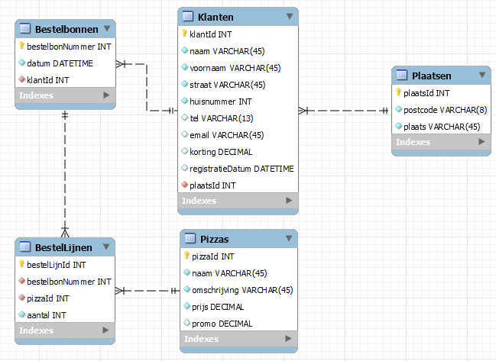
Pizza - Bestelbon
Voorbereiding 1 | Voorbereiding 2 (0NV) |  | 1NV |  | 2NV |  | 3NV
bestelbonNummer |  | bestelbonNummer | Bestelbonnen { | bestelbonNummer | Bestelbonnen { | bestelbonNummer | Bestelbonnen { | bestelbonNummer
klantNaam |  | bestelbonDatum |  | bestelbonDatum |  | bestelbonDatum |  | datum
klantVoornaam |  | klantNaam |  | klantNaam |  | klantNaam |  | klantId
klantStraat |  | klantVoornaam |  | klantVoornaam |  | klantVoornaam
klantHuisnummer |  | klantStraat |  | klantStraat |  | klantStraat | Klanten { | klantId
klantPostcode |  | klantHuisnummer |  | klantHuisnummer |  | klantHuisnummer |  | naam
klantPlaats |  | klantPostcode |  | klantPostcode |  | klantPostcode |  | voornaam
klantTelefoon |  | klantPlaats |  | klantPlaats |  | klantPlaats |  | straat
klantEmail |  | klantTelefoon |  | klantTelefoon |  | klantTelefoon |  | huisnummer
klantKorting |  | klantEmail |  | klantEmail |  | klantEmail |  | plaatsId
klantRegistratieDatum |  | klantKorting |  | klantKorting |  | klantKorting |  | tel
pizzaNaam |  | klantRegistratieDatum |  | klantRegistratieDatum |  | klantRegistratieDatum |  | email
pizzaOmschrijving | RG[ | pizzaNaam |  |  |  |  |  | korting
aantal |  | pizzaOmschrijving | BestelLijnen { | bestelbonNummer | BestelLijnen { | bestelbonNummer |  | registratieDatum
pizzaPrijs |  | aantal |  | pizzaNaam |  | pizzaNaam
pizzaPromo (boolean) |  | pizzaPrijs |  | pizzaOmschrijving |  | aantal | Plaatsen { | plaatsId
 |  | pizzaPromo] |  | aantal |  |  |  | postcode
 |  |  |  | pizzaPrijs | Pizzas { | pizzaNaam |  | plaats
 |  |  |  | pizzaPromo |  | pizzaOmschrijving
 |  |  |  |  |  | pizzaPrijs | BestelLijnen { | bestelLijnId
 |  |  |  |  |  | pizzaPromo |  | bestelbonNummer
 |  |  |  |  |  |  |  | pizzaId
 |  |  |  |  |  |  |  | aantal

 |  |  |  |  |  |  | Pizzas { | pizzaId
 |  |  |  |  |  |  |  | naam
 |  |  |  |  |  |  |  | omschrijving
 |  |  |  |  |  |  |  | prijs
 |  |  |  |  |  |  |  | promo

Pizza - Rekening
Voorbereiding 1 | Voorbereiding 2 (0NV) |  | 1NV |  | 2NV |  | 3NV
bestelbonNummer |  | bestelbonNummer | Bestellingen { | bestelbonNummer | Bestellingen { | bestelbonNummer | Bestellingen { | bestelbonNummer
klantNaam |  | klantNaam |  | klantNaam |  | klantNaam |  | datum
klantVoornaam |  | klantVoornaam |  | klantVoornaam |  | klantVoornaam |  | klantId
bestelDatum |  | bestelDatum |  | bestelDatum |  | bestelDatum
aantal | RG[ | aantal |  |  |  |  | Klanten { | klantId
pizzaNaam |  | pizzaNaam | BestelLijnen { | bestelbonNummer | BestelLijnen { | bestelbonNummer |  | naam
pizzaPromo |  | pizzaPromo |  | pizzaNaam |  | pizzaNaam |  | voornaam
klantKorting |  | klantKorting |  | aantal |  | aantal |  | korting
prijs |  | prijs] |  | pizzaPromo
 |  |  |  | klantKorting | Pizzas { | pizzaNaam | BestelLijnen { | bestelLijnId
 |  |  |  | prijs |  | pizzaPromo |  | bestelbonNummer
 |  |  |  |  |  | klantKorting |  | pizzaId
 |  |  |  |  |  | prijs |  | aantal

 |  |  |  |  |  |  | Pizzas { | pizzaId
 |  |  |  |  |  |  |  | naam
 |  |  |  |  |  |  |  | promo
 |  |  |  |  |  |  |  | prijs

Pizza - Samenvoegen
 | Pizza - Bestelbon |  | Pizza - Rekening |  |  |  | Samengevoegt
 | Bestelbonnen { | bestelbonNummer | Bestellingen { | bestelbonNummer | Het rekeningefiche bevat geen nieuwe informatie. Hierdoor leverd het samenvoegen van de twee tabellen geen nieuwe gegevens op. Alle gegevens in het rekeningfiche, kan uit de oorspronkelijke bestelbon gehaald worden. |  | Bestelbonnen { | bestelbonNummer
 |  | datum |  | datum |  |  |  | datum
 |  | klantId |  | klantId |  |  |  | klantId

 | Klanten { | klantId | Klanten { | klantId |  |  | Klanten { | klantId
 |  | naam |  | naam |  |  |  | naam
 |  | voornaam |  | voornaam |  |  |  | voornaam
 |  | straat |  | korting |  |  |  | straat
 |  | huisnummer |  |  |  |  |  | huisnummer
 |  | plaatsId | BestelLijnen { | bestelLijnId |  |  |  | plaatsId
 |  | tel |  | bestelbonNummer |  |  |  | tel
 |  | email |  | pizzaId |  |  |  | email
 |  | korting |  | aantal |  |  |  | korting
 |  | registratieDatum |  |  |  |  |  | registratieDatum
 |  |  | Pizzas { | pizzaId
 | Plaatsen { | plaatsId |  | naam |  |  | Plaatsen { | plaatsId
 |  | postcode |  | promo |  |  |  | postcode
 |  | plaats |  | prijs |  |  |  | plaats

 | BestelLijnen { | bestelLijnId |  |  |  |  | BestelLijnen { | bestelLijnId
 |  | bestelbonNummer |  |  |  |  |  | bestelbonNummer
 |  | pizzaId |  |  |  |  |  | pizzaId
 |  | aantal |  |  |  |  |  | aantal

 | Pizzas { | pizzaId |  |  |  |  | Pizzas { | pizzaId
 |  | naam |  |  |  |  |  | naam
 |  | omschrijving |  |  |  |  |  | omschrijving
 |  | prijs |  |  |  |  |  | prijs
 |  | promo |  |  |  |  |  | promo

Noteer alle gegevens die het resultaat zijn van een proces | Splits gegevens op in atomaire gegevens (slechts 1 waarde per cel). Duid de primaire sleutel aan en duid repeterende groepen aan ten opzichte van deze primaire sleutel. |  | Splits de repeterende groep(en) af in een nieuwe tabel, en breng de primaire sleutel van de eerste tabel mee. Maak een nieuwe samengestelde sleutel en herhaal dit tot er geen repeterende groepen meer zijn op basis van de geselecteerde primaire sleutel. Benoem de verschillende tabellen. |  | Zoek alle gegevens die afhankelijk zijn van maar een deel van de sleutel, en plaats deze in hun eigen tabel. |  | Verplaats de attributen, die niet afhankelijk zijn van de sleutel in een nieuwe tabel en maak zo nodig een surrogaatsleutel aan. Vervang, waar nodig, de natuurlijke sleutel met een surrogaatsleutel (Bv. ISBN en nummerplaat kunnen veranderen en zijn dus geen goede natuurlijke sleutel). Vereenvoudig de namen van attributen die geen primary of foreign key zijn.

De Lustige Boller (optioneel)
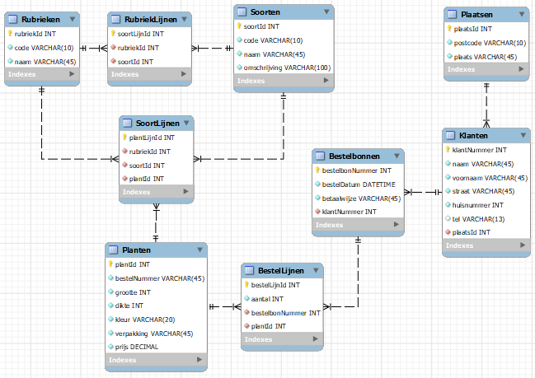
De Lustige Boller - Catalogus
Voorbereiding 1 | Voorbereiding 2 (0NV) |  | 1NV |  | 2NV |  | 3NV
catalogusRubriek |  | catalogusRubriekCode | Catalogus { | catalogusRubriekCode | Catalogus { | catalogusRubriekCode | Rubrieken { | rubriekId
catalogusRubriekCode |  | catalogusRubriek |  | catalogusRubriek |  | catalogusRubriek |  | code
plantSoort | RG[ | soort |  |  |  |  |  | naam
plantSoortCode |  | soortCode | Soorten { | catalogusRubriekCode | SoortLijnen { | catalogusRubriekCode
plantOmschrijving |  | soortOmschrijving |  | soortCode |  | soortCode | RubriekLijnen | soortLijnId
plantBestelNummer | RG[ | plantBestelNummer |  | soort |  |  |  | rubriekId
plantGrootte |  | plantGrootte |  | soortOmschrijving | Soorten { | soortCode |  | soortId
plantDikte |  | plantDikte |  |  |  | soort
plantKleur |  | plantKleur | Planten { | catalogusRubriekCode |  | soortOmschrijving | Soorten { | soortId
plantVerpakking |  | plantVerpakking |  | soortCode |  |  |  | code
plantPrijs |  | plantPrijs]] |  | plantBestelNummer | PlantLijnen { | catalogusRubriekCode |  | naam
 |  |  |  | plantGrootte |  | soortCode |  | omschrijving
 |  |  |  | plantDikte |  | plantBestelNummer
 |  |  |  | plantKleur |  |  | SoortLijnen { | plantLijnId
 |  |  |  | plantVerpakking | Planten { | plantBestelNummer |  | rubriekID
 |  |  |  | plantPrijs |  | plantGrootte |  | soortId
 |  |  |  |  |  | plantDikte |  | plantId
 |  |  |  |  |  | plantKleur
 |  |  |  |  |  | plantVerpakking | Planten { | plantId
 |  |  |  |  |  | plantPrijs |  | bestelNummer
 |  |  |  |  |  |  |  | grootte
 |  |  |  |  |  |  |  | dikte
 |  |  |  |  |  |  |  | kleur
 |  |  |  |  |  |  |  | verpakking
 |  |  |  |  |  |  |  | prijs

De Lustige Boller - Bestelbon
Voorbereiding 1 | Voorbereiding 2 (0NV) |  | 1NV |  | 2NV |  | 3NV
bestelbonNummer |  | bestelbonNummer | Bestelbon { | bestelbonNummer | Bestelbon { | bestelbonNummer | Bestelbonnen { | bestelbonNummer
bestelDatum |  | bestelDatum |  | bestelDatum |  | bestelDatum |  | bestelDatum
klantNummer |  | klantNummer |  | klantNummer |  | klantNummer |  | betaalwijze
klantNaam |  | klantNaam |  | klantNaam |  | klantNaam |  | klantNummer
klantVoornaam |  | klantVoornaam |  | klantVoornaam |  | klantVoornaam
klantStraat |  | klantStraat |  | klantStraat |  | klantStraat | Klanten { | klantNummer
klantHuisnummer |  | klantHuisnummer |  | klantHuisnummer |  | klantHuisnummer |  | naam
klantPostcode |  | klantPostcode |  | klantPostcode |  | klantPostcode |  | voornaam
klantPlaats |  | klantPlaats |  | klantPlaats |  | klantPlaats |  | straat
klantTel |  | klantTel |  | klantTel |  | klantTel |  | huisnummer
bestelNummer | RG[ | bestelNummer |  | betaalWijze |  | betaalWijze |  | plaatsId
omschrijving |  | omschrijving |  |  |  |  |  | tel
aantal |  | aantal | BestelLijnen { | bestelbonNummer | BestelLijnen { | bestelbonNummer
prijs |  | prijs] |  | bestelNummer |  | bestelNummer | Plaatsen { | plaatsId
betaalWijze |  | betaalWijze |  | omschrijving |  | aantal |  | postcode
 |  |  |  | aantal |  |  |  | plaats
 |  |  |  | prijs | Planten { | bestelNummer
 |  |  |  |  |  | omschrijving | BestelLijnen { | bestelLijnId
 |  |  |  |  |  | prijs |  | bestelbonNummer
 |  |  |  |  |  |  |  | bestelNummer
 |  |  |  |  |  |  |  | aantal
 |  |  |  |  |  |  |  | omschrijving

 |  |  |  |  |  |  | Planten { | bestelNummer
 |  |  |  |  |  |  |  | prijs

De Lustige Boller - Samenvoegen
 | Catalogus |  | Bestelonbon |  |  |  | Samengevoegd
 | Catalogus { | rubriekId | Bestelbonnen { | bestelbonNummer |  |  | Rubrieken { | rubriekId
 |  | code |  | bestelDatum |  |  |  | code
 |  | naam |  | betaalwijze |  |  |  | naam
 |  |  |  | klantNummer
 | RubriekLijnen | soortLijnId |  |  |  |  | RubriekLijnen | soortLijnId
 |  | rubriekId | Klanten { | klantNummer |  |  |  | rubriekId
 |  | soortId |  | naam |  |  |  | soortId
 |  |  |  | voornaam
 | Soorten { | soortId |  | straat |  |  | Soorten { | soortId
 |  | code |  | huisnummer |  |  |  | code
 |  | naam |  | plaatsId |  |  |  | naam
 |  | omschrijving |  | tel |  |  |  | omschrijving

 | SoortLijnen { | plantLijnId | Plaatsen { | plaatsId |  |  | SoortLijnen { | plantLijnId
 |  | rubriekID |  | postcode |  |  |  | rubriekID
 |  | soortId |  | plaats |  |  |  | soortId
 |  | plantId |  |  |  |  |  | plantId
 |  |  | BestelLijnen { | bestelLijnId
 | Planten { | plantId |  | bestelbonNummer |  |  | Planten { | plantId
 |  | bestelNummer |  | bestelNummer |  |  |  | bestelNummer
 |  | grootte |  | aantal |  |  |  | grootte
 |  | dikte |  | omschrijving |  |  |  | dikte
 |  | kleur |  |  |  |  |  | kleur
 |  | verpakking | Planten { | bestelNummer |  |  |  | verpakking
 |  | prijs |  | prijs |  |  |  | prijs

 |  |  |  |  |  |  | Bestelbonnen { | bestelbonNummer
 |  |  |  |  |  |  |  | bestelDatum
 |  |  |  |  |  |  |  | betaalwijze
 |  |  |  |  |  |  |  | klantNummer

 |  |  |  |  |  |  | Klanten { | klantNummer
 |  |  |  |  |  |  |  | naam
 |  |  |  |  |  |  |  | voornaam
 |  |  |  |  |  |  |  | straat
 |  |  |  |  |  |  |  | huisnummer
 |  |  |  |  |  |  |  | plaatsId
 |  |  |  |  |  |  |  | tel

 |  |  |  |  |  |  | Plaatsen { | plaatsId
 |  |  |  |  |  |  |  | postcode
 |  |  |  |  |  |  |  | plaats

 |  |  |  |  |  |  | BestelLijnen { | bestelLijnId
 |  |  |  |  |  |  |  | bestelbonNummer
 |  |  |  |  |  |  |  | aantal

Noteer alle gegevens die het resultaat zijn van een proces | Splits gegevens op in atomaire gegevens (slechts 1 waarde per cel). Duid de primaire sleutel aan en duid repeterende groepen aan ten opzichte van deze primaire sleutel. |  | Splits de repeterende groep(en) af in een nieuwe tabel, en breng de primaire sleutel van de eerste tabel mee. Maak een nieuwe samengestelde sleutel en herhaal dit tot er geen repeterende groepen meer zijn op basis van de geselecteerde primaire sleutel. Benoem de verschillende tabellen. |  | Zoek alle gegevens die afhankelijk zijn van maar een deel van de sleutel, en plaats deze in hun eigen tabel. |  | Verplaats de attributen, die niet afhankelijk zijn van de sleutel in een nieuwe tabel en maak zo nodig een surrogaatsleutel aan. Vervang, waar nodig, de natuurlijke sleutel met een surrogaatsleutel (Bv. ISBN en nummerplaat kunnen veranderen en zijn dus geen goede natuurlijke sleutel). Vereenvoudig de namen van attributen die geen primary of foreign key zijn.

De Neusdoek (optioneel)
De Neusdoek - Bestelbon
Voorbereiding 1 | Voorbereiding 2 (0NV) |  | 1NV |  | 2NV |  | 3NV
bestelbonNummer |  | bestelbonNummer | Bestelbonnen { | bestelbonNummer | Bestelbonnen { | bestelbonNummer | Bestelbonnen { | bestelbonNummer
klantNummer |  | klantNummer |  | klantNummer |  | klantNummer |  | klantId
klantNaam |  | klantNaam |  | klantNaam |  | klantNaam |  | spoedDatum
klantStraat |  | klantStraat |  | klantStraat |  | klantStraat
klantHuisnummer |  | klantHuisnummer |  | klantHuisnummer |  | klantHuisnummer | Klanten { | klantId
klantPostcode |  | klantPostcode |  | klantPostcode |  | klantPostcode |  | klantNummer
klantPlaats |  | klantPlaats |  | klantPlaats |  | klantPlaats |  | naam
klantBTWNr |  | klantBTWNr |  | klantBTWNr |  | klantBTWNr |  | straat
klantTel |  | klantTel |  | klantTel |  | klantTel |  | huisnummer
leveringsAdres |  | leveringsNaam |  | leveringsNaam |  | leveringsNaam |  | plaatsId
leveringsNaam |  | leveringsStraat |  | leveringsStraat |  | leveringsStraat |  | BTWnr
leveringsStraat |  | leveringsHuisnummer |  | leveringsHuisnummer |  | leveringsHuisnummer |  | tel
leveringsHuisnummer |  | leveringsPostcode |  | leveringsPostcode |  | leveringsPostcode
leveringsPostcode |  | leveringsPlaats |  | leveringsPlaats |  | leveringsPlaats | LeveringsInfo { | klantId
leveringsPlaats |  | leveringsTel |  | leveringsTel |  | leveringsTel |  | leveringsId
leveringsTel |  | leveringSpoedDatum |  | leveringSpoedDatum |  | leveringSpoedDatum
leveringSpoedDatum |  | artikelNummer |  |  |  |  | Leveradressen { | leveringsId
artikelNummer | RG[ | artikelOmschrijving | BestelLijnen { | bestelbonNummer | BestelLijnen { | bestelbonNummer |  | naam
artikelOmschrijving |  | artikelAantal] |  | artikelNummer |  | artikelNummer |  | straat
artikelAantal |  |  |  | artikelOmschrijving |  | artikelAantal |  | huisnummer
 |  |  |  | artikelAantal |  |  |  | plaatsId
 |  |  |  |  | Artikels { | artikelNummer |  | tel
 |  |  |  |  |  | artikelOmschrijving
 |  |  |  |  |  |  | Plaatsen { | plaatsId
 |  |  |  |  |  |  |  | postcode
 |  |  |  |  |  |  |  | plaats

 |  |  |  |  |  |  | BestelLijnen { | bestelbonNummer
 |  |  |  |  |  |  |  | artikelId
 |  |  |  |  |  |  |  | aantal

 |  |  |  |  |  |  | Artikels { | artikelId
 |  |  |  |  |  |  |  | artikelNummer
 |  |  |  |  |  |  |  | omschrijving

De Neusdoek - Pickinglijst
Voorbereiding 1 | Voorbereiding 2 (0NV) |  | 1NV |  | 2NV |  | 3NV
picklijstNummer |  | picklijstNummer | Picklijsten { | picklijstNummer | Picklijsten { | picklijstNummer | Picklijsten { | picklijstNummer
leverDatum |  | leverDatum |  | leverDatum |  | leverDatum |  | leverDatum
artikelLocatie | RG[ | artikelLocatie
artikelNummer |  | artikelNummer | ArtikelsOmTePicken { | picklijstNummer | ArtikelsOmTePicken { | picklijstNummer | ArtikelsOmTePicken { | picklijstNummer
artikelOmschrijving |  | artikelOmschrijving |  | artikelNummer |  | artikelNummer |  | artikelId
aantal | RG[ | aantal |  | artikelLocatie
artikelOntbreekt |  | artikelOntbreekt |  | artikelOmschrijving | Artikels { | artikelNummer | Artikels { | artikelId
leverancierNummer |  | leverancierNummer |  |  |  | artikelLocatie |  | artikelNummer
leverancierNaam |  | leverancierNaam | PickLijnen { | picklijstNummer |  | artikelOmschrijving |  | locatie
bestelbonNummer |  | bestelbonNummer]] |  | artikelNummer |  |  |  | omschrijving
 |  |  |  | bestelbonNummer | PickLijnen { | picklijstNummer
 |  |  |  | leverancierNummer |  | artikelNummer | PickLijnen { | pickLijnId
 |  |  |  | aantal |  | bestelbonNummer |  | artikelId
 |  |  |  | artikelOntbreekt |  |  |  | bestelbonNummer
 |  |  |  | leverancierNaam | Bestellingen { | bestelbonNummer
 |  |  |  |  |  | leverancierNummer | Bestellingen { | bestelbonNummer
 |  |  |  |  |  | leverancierNaam |  | leverancierNummer
 |  |  |  |  |  | aantal |  | leverancierNaam
 |  |  |  |  |  | artikelOntbreekt |  | aantalGepickt
 |  |  |  |  |  |  |  | aantalOntbreekt

De Neusdoek - Leveringsbon
Voorbereiding 1 | Voorbereiding 2 (0NV) |  | 1NV |  | 2NV |  | 3NV
leverbonNummer |  | leverbonNummer | Leverbonnen { | leverbonNummer | Leverbonnen { | leverbonNummer | LeveringsBonnen { | leverbonNummer
klantNummer |  | klantNummer |  | klantNummer |  | klantNummer |  | leverDatum
klantNaam |  | klantNaam |  | klantNaam |  | klantNaam |  | klantId
klantStraat |  | klantStraat |  | klantStraat |  | klantStraat |  | leverAdresId
klantHuisnummer |  | klantHuisnummer |  | klantHuisnummer |  | klantHuisnummer
klantPostcode |  | klantPostcode |  | klantPostcode |  | klantPostcode | Klanten { | klantId
klantPlaats |  | klantPlaats |  | klantPlaats |  | klantPlaats |  | nummer
klantBtwNr |  | klantBtwNr |  | klantBtwNr |  | klantBtwNr |  | naam
klantTel |  | klantTel |  | klantTel |  | klantTel |  | straat
leveringsNaam |  | leveringsNaam |  | leveringsNaam |  | leveringsNaam |  | huisnummer
leveringsStraat |  | leveringsStraat |  | leveringsStraat |  | leveringsStraat |  | plaatsId
leveringsHuisnummer |  | leveringsHuisnummer |  | leveringsHuisnummer |  | leveringsHuisnummer |  | btwNr
leveringsPostcode |  | leveringsPostcode |  | leveringsPostcode |  | leveringsPostcode |  | tel
leveringsPlaats |  | leveringsPlaats |  | leveringsPlaats |  | leveringsPlaats
leveringsTel |  | leveringsTel |  | leveringsTel |  | leveringsTel | LeverAdressen { | leverAdresId
leverDatum |  | leverDatum |  | leverDatum |  | leverDatum |  | naam
artikelNr | RG[ | artikelNr |  |  |  |  |  | straat
artikelOmschrijving |  | artikelOmschrijving | LeverLijnen { | leverbonNummer | LeverLijnen { | leverbonNummer |  | huisnummer
aantal |  | aantal |  | artikelNr |  | artikelNr |  | plaatsId
artikelVerkoopprijs |  | artikelVerkoopprijs |  | artikelOmschrijving |  | aantal |  | tel
bestelbonNummer |  | bestelbonNummer |  | aantal |  | bestelbonNummer
artikelBackorder |  | artikelBackorder] |  | artikelVerkoopprijs |  | artikelBackorder | Plaatsen { | plaatsId
 |  |  |  | bestelbonNummer |  |  |  | postcode
 |  |  |  | artikelBackorder | Artikels { | artikelNr |  | plaats
 |  |  |  |  |  | artikelOmschrijving

De Neusdoek - Factuur
Voorbereiding 1 | Voorbereiding 2 (0NV) |  | 1NV |  | 2NV |  | 3NV
factuurNummer |  | factuurNummer | Facturen { | factuurNummer | Facturen { | factuurNummer | Facturen { | factuurNummer
klantNummer |  | klantNummer |  | klantNummer |  | klantNummer |  | klantId
klantNaam |  | klantNaam |  | klantNaam |  | klantNaam |  | facturartieAdresId
klantStraat |  | klantStraat |  | klantStraat |  | klantStraat
klantHuisnummer |  | klantHuisnummer |  | klantHuisnummer |  | klantHuisnummer | Klanten { | klantId
klantPostcode |  | klantPostcode |  | klantPostcode |  | klantPostcode |  | klantNummer
klantGemeente |  | klantGemeente |  | klantGemeente |  | klantGemeente |  | naam
klantBtwNr |  | klantBtwNr |  | klantBtwNr |  | klantBtwNr |  | straat
klantTel |  | klantTel |  | klantTel |  | klantTel |  | huisnummer
artikelNr |  | facturatieNaam |  | facturatieNaam |  | facturatieNaam |  | plaatsId
artikelOmschrijving |  | facturartieStraat |  | facturartieStraat |  | facturartieStraat |  | btwNr
aantal |  | facturatieHuisnummer |  | facturatieHuisnummer |  | facturatieHuisnummer |  | tel
artikelPrijs |  | facturatiePostcode |  | facturatiePostcode |  | facturatiePostcode
bestelbonNummer |  | facturatieGemeente |  | facturatieGemeente |  | facturatieGemeente | FacturatieAdressen { | facturatieAdresId
facturatieNaam | RG[ | artikelNr |  |  |  |  |  | naam
facturartieStraat |  | artikelOmschrijving | FactuurLijnen { | factuurNummer | FactuurLijnen { | factuurNummer |  | straat
facturatieHuisnummer |  | aantal |  | artikelNr |  | artikelNr |  | huisnummer
facturatiePostcode |  | artikelPrijs |  | artikelOmschrijving |  | aantal |  | plaatsId
facturatieGemeente |  | bestelbonNummer] |  | aantal |  | artikelPrijs
 |  |  |  | artikelPrijs |  | bestelbonNummer | Plaatsen { | plaatsId
 |  |  |  | bestelbonNummer |  |  |  | postcode
 |  |  |  |  | Artikels { | artikelNr |  | plaats
 |  |  |  |  |  | artikelOmschrijving

De Neusdoek - Statistieklijst
Voorbereiding 1 | Voorbereiding 2 (0NV) |  | 1NV |  | 2NV = 1NV |  | 3NV
artikelNr |  | artikelNr | verkoopStatistieken { | artikelNr | verkoopStatistieken { | artikelNr | verkoopStatistieken { | artikelId
artikelOmschrijving |  | artikelOmschrijving |  | artikelOmschrijving |  | artikelOmschrijving |  | totaalVerkocht
totaalVerkocht |  | totaalVerkocht |  | totaalVerkocht |  | totaalVerkocht
 |  |  |  |  |  |  | Artikels { | artikelId
 |  |  |  |  |  |  |  | artikelNr
 |  |  |  |  |  |  |  | artikelOmschrijving

De Neusdoek - Samengevoegd
 | Bestelbon |  | Pickinglijst |  | Leveringsbon |  | Factuur |  | Statistieklijst |  | Samengevoegd
 | Bestelbonnen { | bestelbonNummer | Picklijsten { | picklijstNummer | LeveringsBonnen { | leverbonNummer | Facturen { | factuurNummer | verkoopStatistieken { | artikelId | Bestelbonnen { | bestelbonNummer
 |  | klantId |  | leverDatum |  | leverDatum |  | klantId |  | totaalVerkocht |  | klantId
 |  | spoedDatum |  |  |  | klantId |  | facturartieAdresId |  |  |  | spoedDatum
 |  |  | ArtikelsOmTePicken { | picklijstNummer |  | leverAdresId |  |  | Artikels { | artikelId
 | Klanten { | klantId |  | artikelId |  |  | Klanten { | klantId |  | artikelNr | Klanten { | klantId
 |  | klantNummer |  |  | Klanten { | klantId |  | klantNummer |  | artikelOmschrijving |  | klantNummer
 |  | naam | Artikels { | artikelId |  | nummer |  | naam |  |  |  | naam
 |  | straat |  | artikelNummer |  | naam |  | straat |  |  |  | straat
 |  | huisnummer |  | locatie |  | straat |  | huisnummer |  |  |  | huisnummer
 |  | plaatsId |  | omschrijving |  | huisnummer |  | plaatsId |  |  |  | plaatsId
 |  | BTWnr |  |  |  | plaatsId |  | btwNr |  |  |  | BTWnr
 |  | tel | PickLijnen { | pickLijnId |  | btwNr |  | tel |  |  |  | tel
 |  |  |  | artikelId |  | tel
 | LeveringsInfo { | klantId |  | bestelbonNummer |  |  | FacturatieAdressen { | facturatieAdresId |  |  | LeveringsInfo { | klantId
 |  | leveringsId |  |  | LeverAdressen { | leverAdresId |  | naam |  |  |  | leveringsAdresId
 |  |  | Bestellingen { | bestelbonNummer |  | naam |  | straat
 | Leveradressen { | leveringsId |  | leverancierNummer |  | straat |  | huisnummer |  |  | Leveradressen { | leveringsAdresId
 |  | naam |  | leverancierNaam |  | huisnummer |  | plaatsId |  |  |  | naam
 |  | straat |  | aantalGepickt |  | plaatsId |  |  |  |  |  | straat
 |  | huisnummer |  | aantalOntbreekt |  | tel | Plaatsen { | plaatsId |  |  |  | huisnummer
 |  | plaatsId |  |  |  |  |  | postcode |  |  |  | plaatsId
 |  | tel |  |  | Plaatsen { | plaatsId |  | plaats |  |  |  | tel
 |  |  |  |  |  | postcode
 | Plaatsen { | plaatsId |  |  |  | plaats |  |  |  |  | Plaatsen { | plaatsId
 |  | postcode |  |  |  |  |  |  |  |  |  | postcode
 |  | plaats |  |  |  |  |  |  |  |  |  | plaats

 | BestelLijnen { | bestelbonNummer |  |  |  |  |  |  |  |  | BestelLijnen { | bestelLijnId
 |  | artikelId |  |  |  |  |  |  |  |  |  | bestelbonNummer
 |  | aantal |  |  |  |  |  |  |  |  |  | artikelId
 |  |  |  |  |  |  |  |  |  |  |  | aantal
 | Artikels { | artikelId
 |  | artikelNummer |  |  |  |  |  |  |  |  | Artikels { | artikelId
 |  | omschrijving |  |  |  |  |  |  |  |  |  | artikelNummer
 |  |  |  |  |  |  |  |  |  |  |  | omschrijving
 |  |  |  |  |  |  |  |  |  |  |  | locatie
 |  |  |  |  |  |  |  |  |  |  |  | totaalVerkocht

 |  |  |  |  |  |  |  |  |  |  | Picklijsten { | picklijstNummer
 |  |  |  |  |  |  |  |  |  |  |  | leverDatum

 |  |  |  |  |  |  |  |  |  |  | ArtikelsOmTePicken { | picklijstNummer
 |  |  |  |  |  |  |  |  |  |  |  | artikelId

 |  |  |  |  |  |  |  |  |  |  | Bestellingen { | bestelbonNummer
 |  |  |  |  |  |  |  |  |  |  |  | leverancierNummer
 |  |  |  |  |  |  |  |  |  |  |  | leverancierNaam
 |  |  |  |  |  |  |  |  |  |  |  | aantalGepickt
 |  |  |  |  |  |  |  |  |  |  |  | aantalOntbreekt

 |  |  |  |  |  |  |  |  |  |  | LeveringsBonnen { | leverbonNummer
 |  |  |  |  |  |  |  |  |  |  |  | leverDatum
 |  |  |  |  |  |  |  |  |  |  |  | klantId
 |  |  |  |  |  |  |  |  |  |  |  | leveringsAdresId

 |  |  |  |  |  |  |  |  |  |  | Facturen { | factuurNummer
 |  |  |  |  |  |  |  |  |  |  |  | klantId
 |  |  |  |  |  |  |  |  |  |  |  | facturartieAdresId

 |  |  |  |  |  |  |  |  |  |  | FacturatieAdressen { | facturatieAdresId
 |  |  |  |  |  |  |  |  |  |  |  | naam
 |  |  |  |  |  |  |  |  |  |  |  | straat
 |  |  |  |  |  |  |  |  |  |  |  | huisnummer
 |  |  |  |  |  |  |  |  |  |  |  | plaatsId

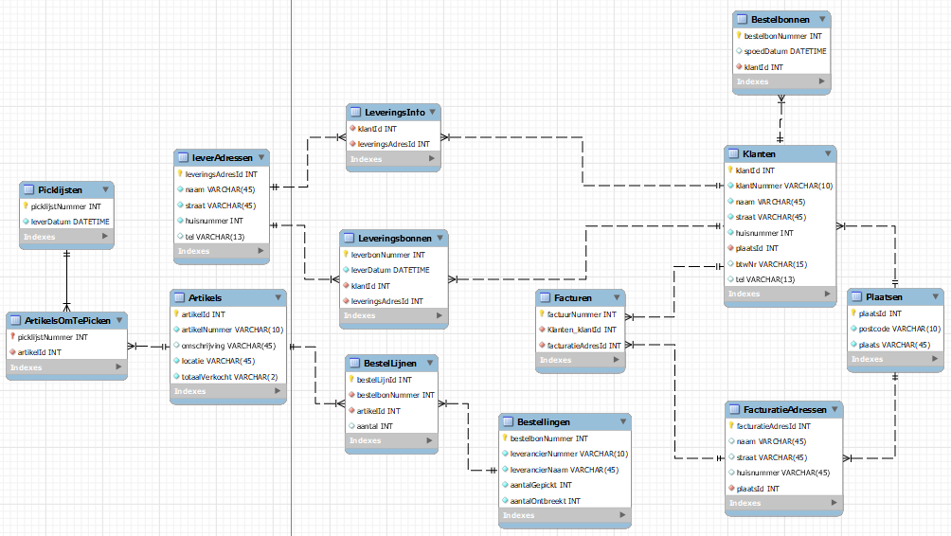
Noteer alle gegevens die het resultaat zijn van een proces | Splits gegevens op in atomaire gegevens (slechts 1 waarde per cel). Duid de primaire sleutel aan en duid repeterende groepen aan ten opzichte van deze primaire sleutel. |  | Splits de repeterende groep(en) af in een nieuwe tabel, en breng de primaire sleutel van de eerste tabel mee. Maak een nieuwe samengestelde sleutel en herhaal dit tot er geen repeterende groepen meer zijn op basis van de geselecteerde primaire sleutel. Benoem de verschillende tabellen. |  | Zoek alle gegevens die afhankelijk zijn van maar een deel van de sleutel, en plaats deze in hun eigen tabel. |  | Verplaats de attributen, die niet afhankelijk zijn van de sleutel in een nieuwe tabel en maak zo nodig een surrogaatsleutel aan. Vervang, waar nodig, de natuurlijke sleutel met een surrogaatsleutel (Bv. ISBN en nummerplaat kunnen veranderen en zijn dus geen goede natuurlijke sleutel). Vereenvoudig de namen van attributen die geen primary of foreign key zijn.

